概念图
概念图
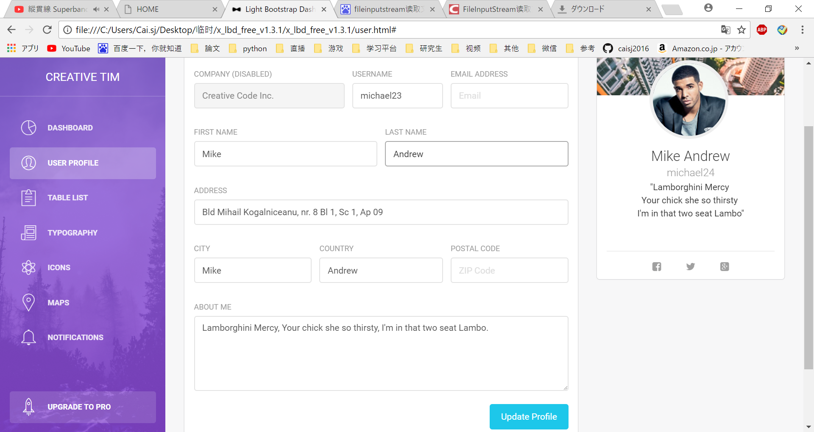

点击 USER PROFILE 进入页面、
已登录的数据在页面上显示。
登录的内容:姓名，邮件，生日，性别，联系方式，城市，
备注

显示内容:姓名,性别,城市，备注
※空就不显示
头像点击文件上传，修改(现在不实现)

点击 UPDATE PROFIE
将填写的数据更新到数据库中

更新数据成功后
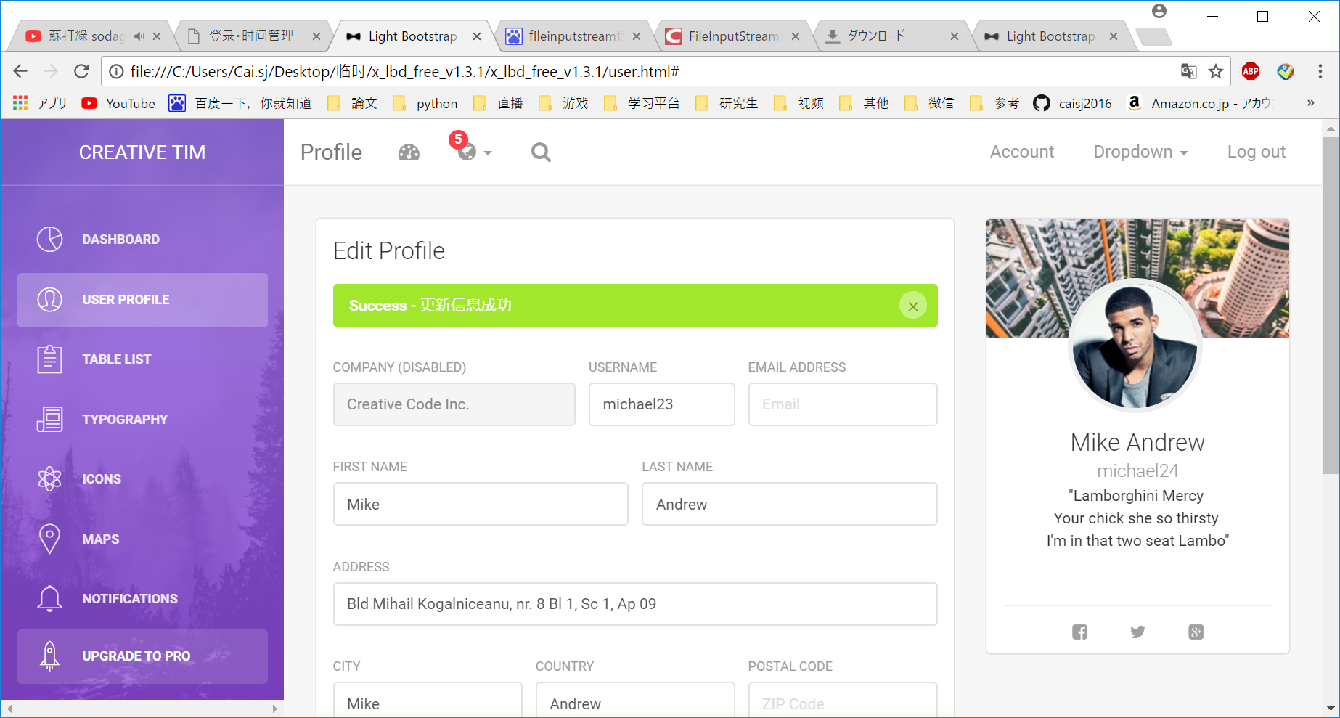

更新数据成功的消息提示
※目前共通·message管理还没有实装
这个先简单实装，然后在包装成共通的。

更新数据失败，或者更新对象不符合规定

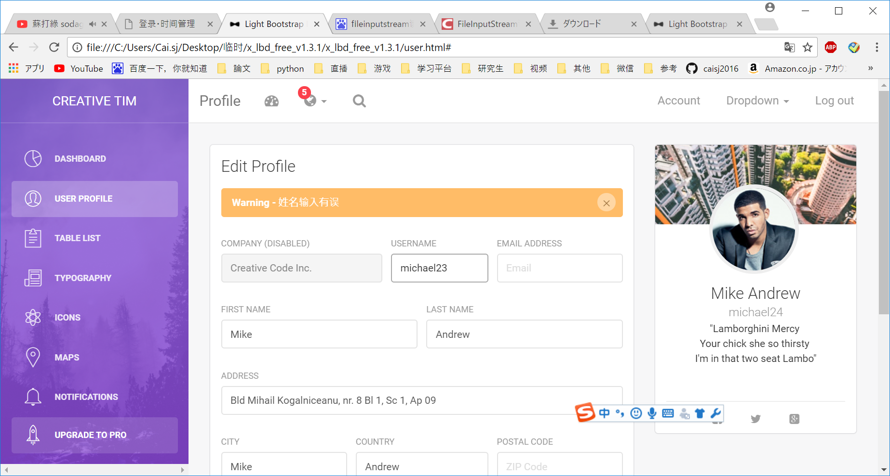

姓名输入有误的话，错误提示。
※目前共通·message管理还没有实装
这个先简单实装，然后在包装成共通的。

